Character
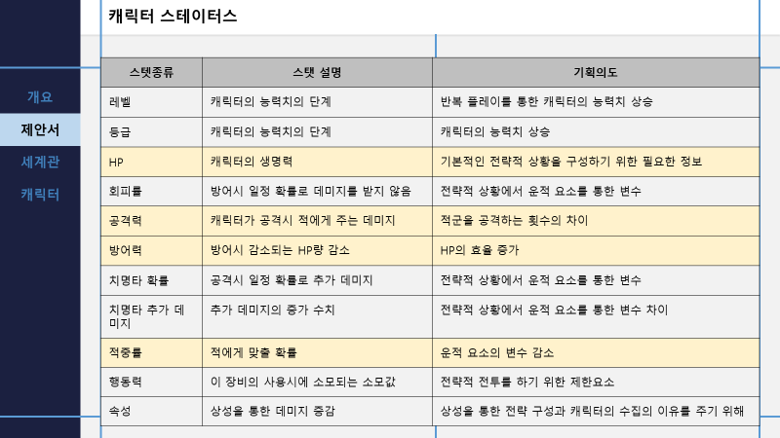
ID | name | 등급 | Lv max | HP | 공격력 | 방어력 | 범위 | 치명타 확률 | 치명타 | 적중률 | 회피율 | 타입 | 행동력 | sd | 일러스트
CH-0001 | 01 | 1 | 30 | 100 | 100 | 100 | BO-001 | 27% | 135% | 78% | 31% | 기동형 | 7

skill
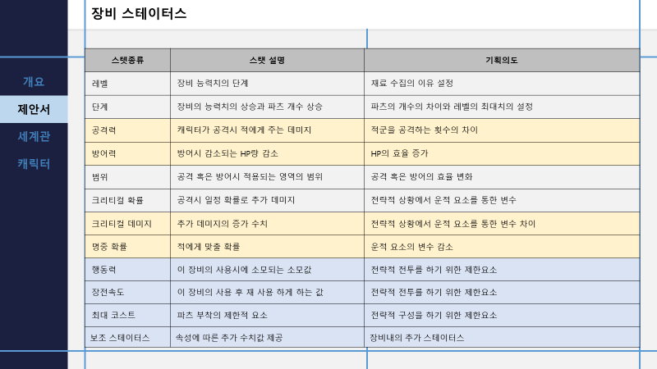
ID | 단계 | HP | 공격력 | 방어력 | 범위 | 치명타 확률 | 치명타 | 적중률 | 행동력 | 장전속도 | 코스트 | 보조 스테이터스 | 모션 | 일러스트
SK-0001

Item
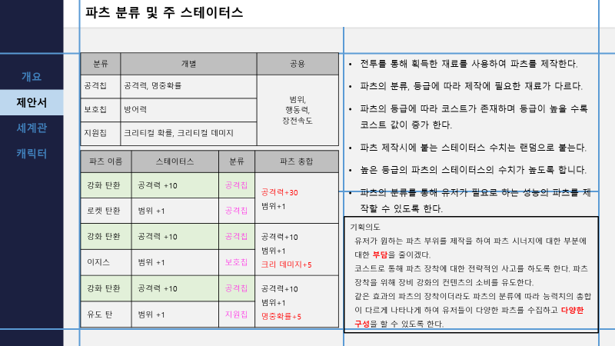
ID | name | 공격력 | 방어력 | 범위 | 치명타 확률 | 치명타 | 적중률 | 행동력 | 장전속도 | 코스트 | 이미지

Stage
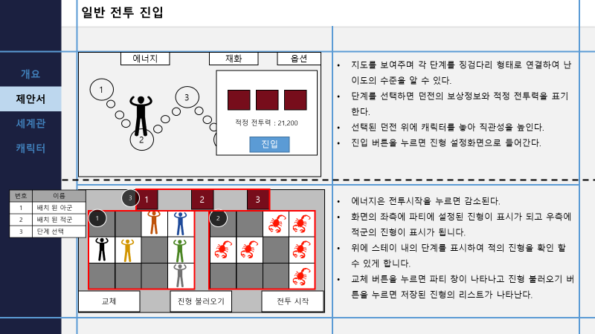
ID | 대분류 | 중분류 | 소분류 | Name | 소모 에너지 | Round 01 | Round 02 | Round 03 | Round 04 | Round 05

